GRAFICO

MINISTERIO DE TRABAJO
OFICINA DE ACCESO A LA INFORMACION PUBLICA
 | CENTRO DE DOCUMENTACION

Estadisticas de los meses Abril y Mayo del 2013
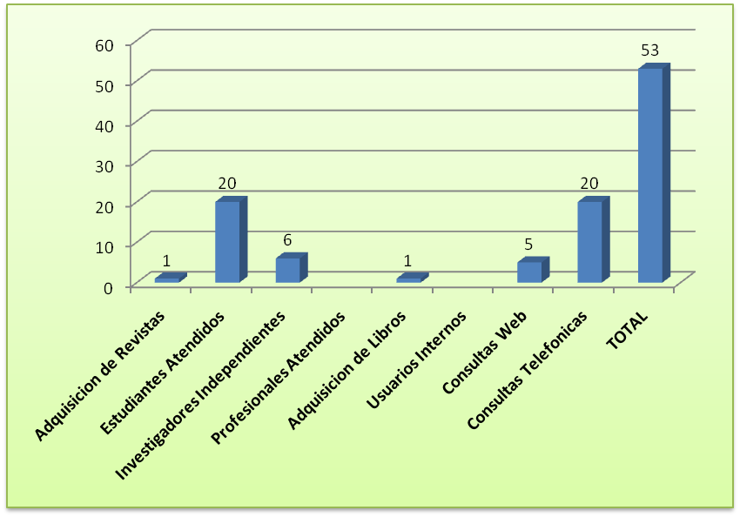

 | TABLA DE DATOS

 | ACTIVIDADES Y SERVICIOS
 | Adquisicion de Revistas | 1
 | Estudiantes Atendidos | 20
 | Investigadores Independientes | 6
 | Profesionales Atendidos
 | Adquisicion de Libros | 1
 | Usuarios Internos
 | Consultas Web | 5
 | Consultas Telefonicas | 20
 | TOTAL | 53

